English draft
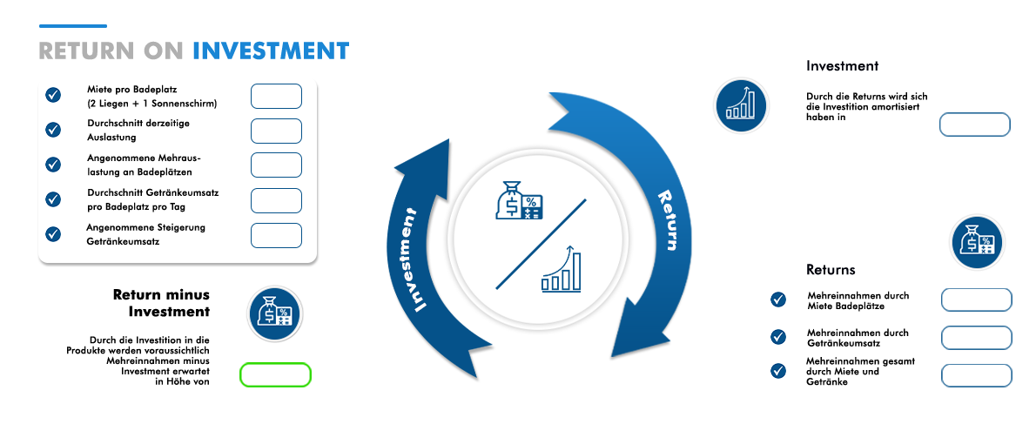
 |  |  |  |  |  |  |  |  |  |  |  |  |  |  |  |  | Please take the number of products and the total investment from the website!
 |  |  |  |  |  |  |  |  |  |  |  | Investment | € 7,400 |  | * Number of products |  | 100 | *

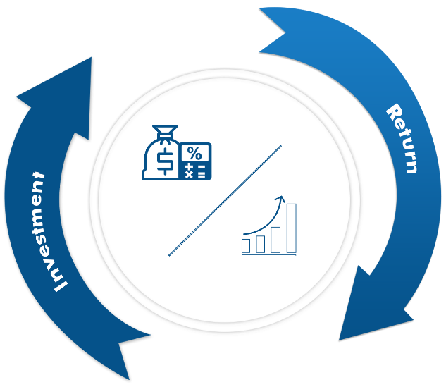
 | ROI The ROI is predicted based on:
 |  |  |  |  |  |  |  |  |  |  |  |  |  |  | investments
 |  | Rent per bathing place (2 loungers + 1 umbrella) |  |  | € 30 | *
 |  |  |  |  |  |  |  |  |  |  |  |  |  | The returns will have paid off the investment in

 |  | Average occupancy in the season |  |  | 60% | * |  |  |  |  |  |  |  |  |  | 22

 |  |  |  |  |  |  |  |  |  |  |  |  |  |  |  | days
 |  | assumed additional occupancy at bathing places |  |  | 10% | *

 |  | Average beverage turnover per bathing place per day |  |  | € 10 | *

 |  | assumed increase in beverage sales |  |  | 5% | *

 |  |  |  |  |  |  |  |  |  |  |  |  |  | returns
 |  |  |  |  |  |  |  |  |  |  |  |  |  | Additional income from renting bathing places |  | € 46,200
 |  |  | Return minus investment

 |  |  |  |  |  |  |  |  |  |  |  |  |  | Additional income from beverage sales |  | € 5,390

 |  | By investing in the products, additional income minus investment is expected in the amount of
 |  |  |  |  |  |  |  |  |  |  |  |  |  | Total additional income from rent and drinks |  | € 51,590

 |  |  |  |  |  | € 44,190

* | Please fill in these fields according to your specifications / estimates

 | Detailed list of calculations

 | Rent per bathing place (2 loungers + 1 umbrella) | Number of bathing places | Average occupancy in the season | bathing places | assumed additional occupancy at bathing places |  | Additional income from renting a bathing area per day | Number of days per season (minus rainy days) | Average beverage turnover per bathing place per day | assumed increase in beverage sales in % | Average new occupancy of bathing places in total | Additional income from beverage sales per day | Number of days per season (minus rainy days) | Total additional income - from renting bathing areas and beverage sales |  | € 51,590
 | € 30.00 | 100 | 60% | 60 | 10% |  | € 300 | 154 | € 10.00 | 5% | 70 | € 35 | 154 | Additional income minus investment |  | € 44,190
 |  |  |  |  | places + | 10 |  |  | sales + | € 0.50
 | Additional income from renting a bathing place per season |  |  |  |  |  | € 46,200 |  | Additional income from beverage sales per season |  |  | € 5,390 |  | Return on Investment (days) |  | 22

* | These fields automatically calculate the projected additional revenue

Deutsch
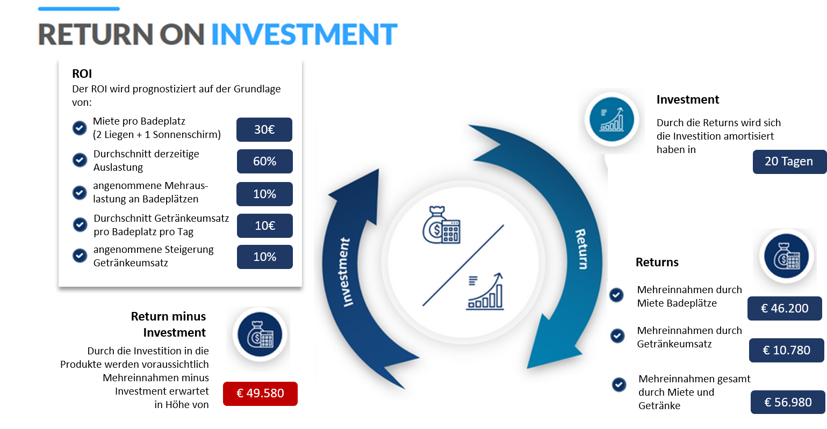
Bitte Anzahl der Produkte und die gesamte Investition von der Webseite übernehmen!
Investition |  | € 7,400 |  | Anzahl Produkte |  |  | 100

Miete pro Badeplatz (2 Liegen + 1 Sonnenschirm) | Anzahl Bade plätze | Durchschnitt derzeitige Auslastung | Bade plätze | angenommene Mehr-Auslastung an Badeplätzen |  | Mehreinnahmen Miete Badeplatz pro Tag | Anzahl Tage pro Saison (abzüglich Regentage)
€ 30.00 | 100 | 60% | 60 | 10% |  | € 300 | 154
 |  |  |  | Plätze + | 10
Mehreinnahmen durch Miete Badeplatz pro Saison |  |  |  |  |  | € 46,200

Durchschnitt Getränkeumsatz pro Badeplatz pro Tag | angenommene Steigerung Getränkeumsatz in % / €uro |  | Durchschnitt neue Auslastung Badeplätze gesamt |  |  | Mehreinnahmen durch Getränke-umsatz pro Tag | Anzahl Tage pro Saison (abzüglich Regentage)
€ 10.00 | 10% | € 1.0 | 70 |  |  | € 70 | 154
Mehreinnahmen durch Getränkeumsatz pro Saison |  |  |  |  |  | € 10,780

Mehreinnahmen gesamt - durch die Mieten Badeplätze und Getränkeumsatz |  |  |  | Mehreinnahmen minus Investition |  |  | Return on Investment (Tage)
€ 56,980 |  |  |  | € 49,580 |  |  | 20

 | Diese Felder bitte nach Ihren Vorgaben / Schätzungen ausfüllen
 | Dieser Felder berechnen automatisch die prognostizierten Mehreinnahmen

 |  |  |  |  |  |  |  | 4000

